UDP証跡
UDPの無限ループ時の処理および再起動時の動作確認の証跡

はじめに、UDPのサンプルコードを改変し、データを無限ループして送信するコード作成。
また、送信するデータがループするたびデータの頭の数字が減っていくように設定。
<実行するプログラム(クライアント側)>
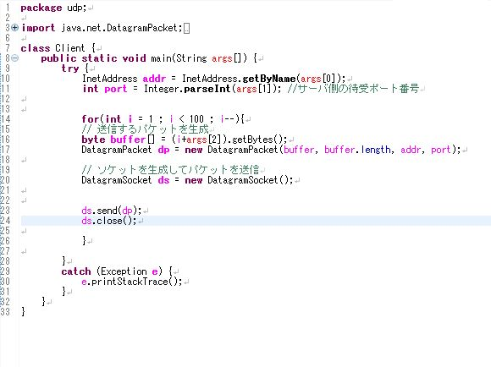

クライアント側のプログラムに送信先のIPアドレス、使用するポート番号、送信するデータを引数に設定する
<引数の設定画面>
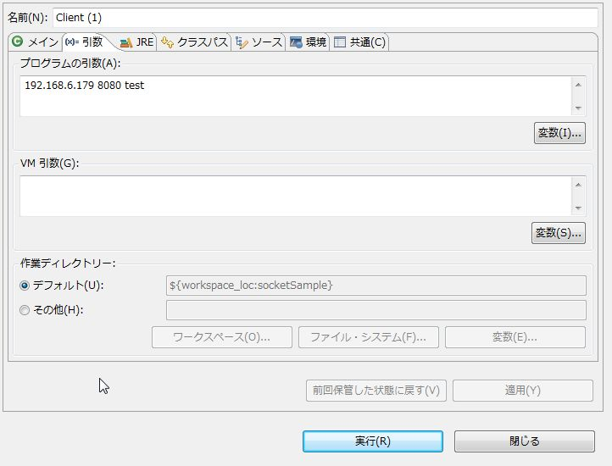

送信先のIPアドレスが正しいか確認
<送信先のipconfig画面>
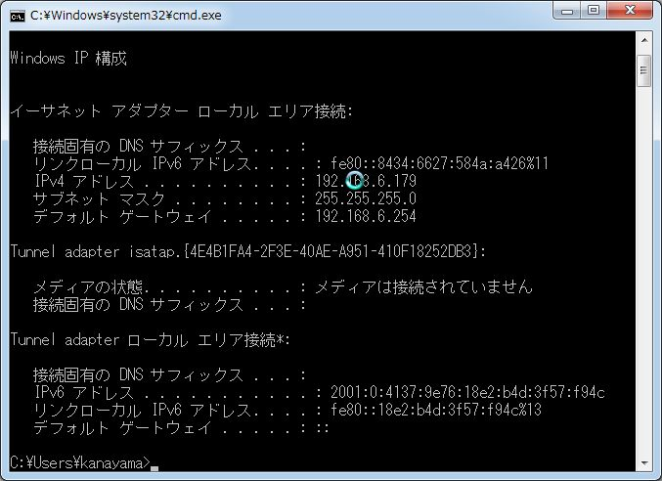

続いて、サーバー側のプログラムの確認
<実行するプログラム（サーバー側）>
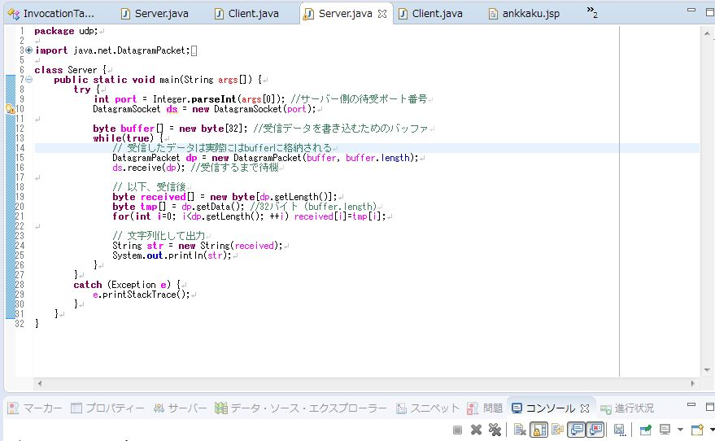

サーバー側のプログラムにクライアント側と同じポート番号を引数に設定する
<引数の設定画面>
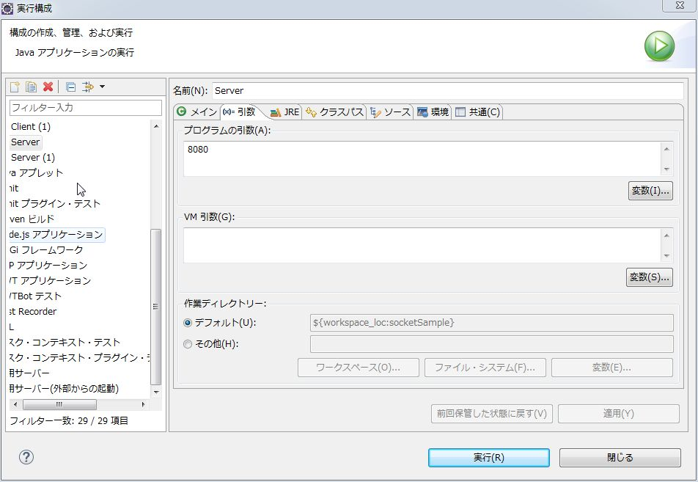

引数の設定が正しいことを確認しサーバー側とクライアント側の両方の実行ボタンを押す
<実行結果画面>
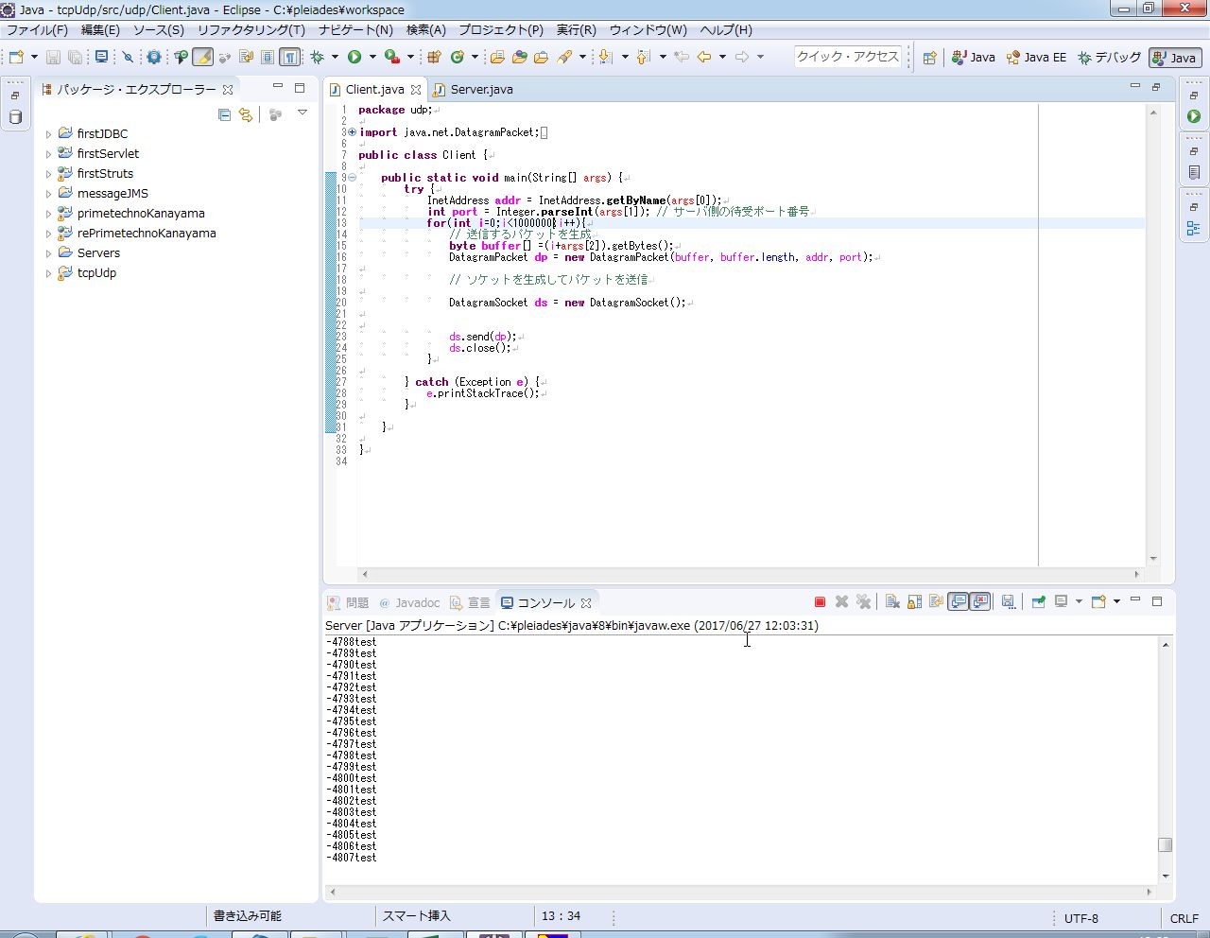

このように、実行結果がコンソールで連番で出力し、赤い四角のマークが表示されてプロセスが実行し続けているのが分かる。

続いて、サーバー側で一度プロセスを終了させる。
このとき、クライアント側は終了させない。
<サーバー側の終了画面>
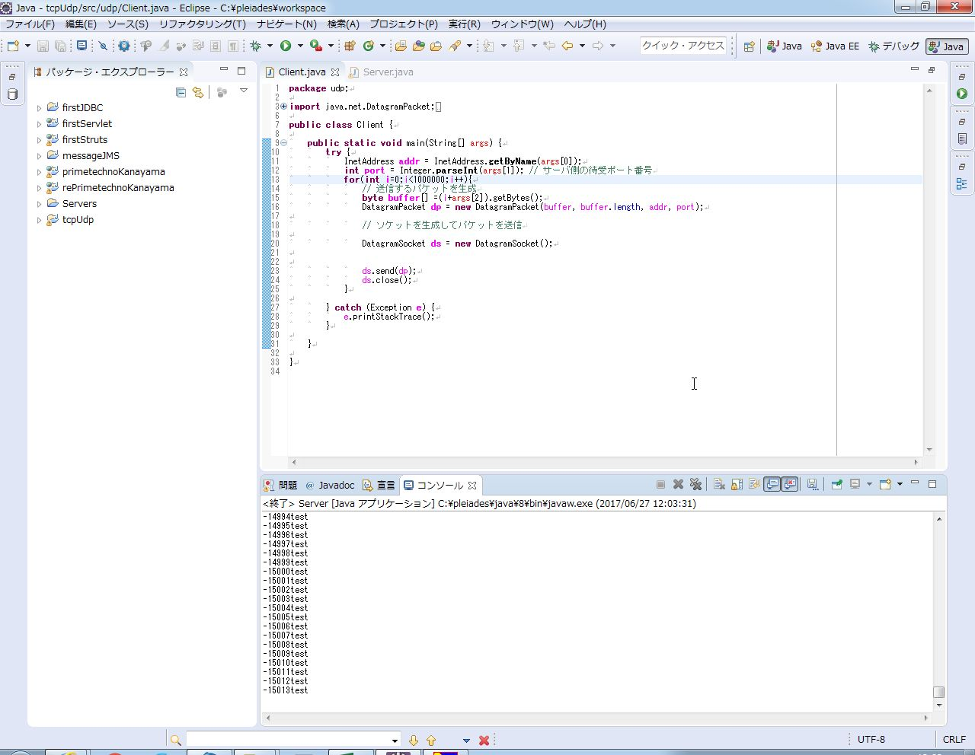

-15013回目で赤い四角のマークが消え、プロセスが終了した

その後、再びサーバー側でプログラムを実行し、
コンソールの1行目が出力された段階で終了させる。
<再実行された結果画面>
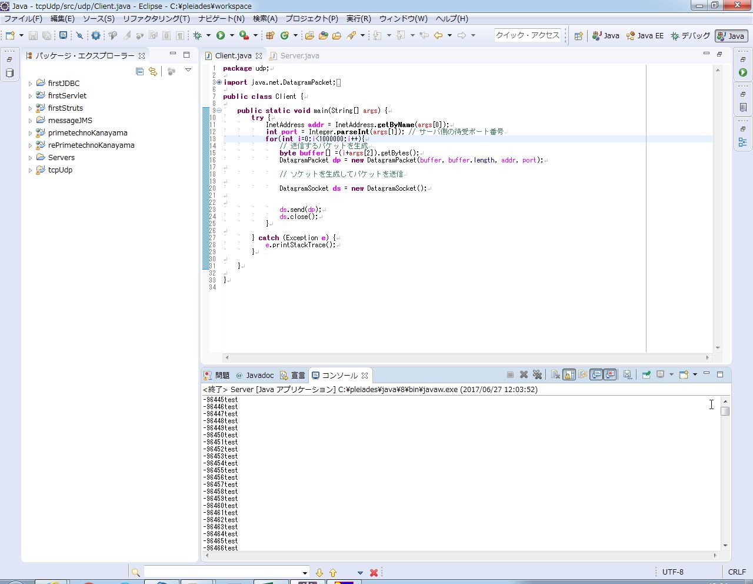

先ほど終了した際の番号が-15013で再起動したものが
-96445から始まっており、プロセスを止めている間の番号が抜けていることが確認できる。

